상품제안서
애니클리어 PD 20W 대용량 보조배터리 20,000mAh | 상품코드: S46230

 |  |  |  |  |  |  | 02-713-8555 | www.synergygift.co.kr
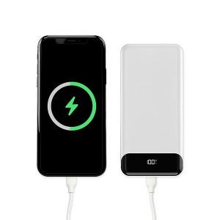

【상세/제작정보】

【인쇄/포장옵션】 | 레이저, 풀칼라 / 포장지포장

【공급단가】 | 수량 | 50~ | 100~ | 300~ | 1,000~ | 3,000~
*VAT별도 | 단가 | 11,700원 | 11,070원 | 10,530원 | 10,260원 | 10,080원

【상품 URL】 | https://www.synergygift.co.kr:443/src/goods_detail.php?gdno=46230

